ITP II TRIM 2026


 |  | Azienda | 505
 |  | Area | Sanitario
 |  | Anno | 2026
 |  | Trimestre | 2

Indicatore di tempestività dei pagamenti - Anno 2026 - II Trimestre

ITP ponderato: |  |  |  |  |  |  |  |  | ITP sempilce:
L’indicatore è stato calcolato determinando la somma, per ciascuna fattura emessa a titolo corrispettivo di una transazione commerciale, degli importi dovuti (al netto dell'IVA) moltiplicati per i giorni effettivi intercorrenti tra la data di scadenza della fattura rilevabile dalla procedura contabile e la data di trasmissione del mandato alla tesoreria, rapportata alla somma degli importi pagati (al netto dell'IVA) nel trimestre di riferimento (così come previsto dall'art. 9, DPCM 22/09/2014 e dei successivi chiarimenti contenuti nelle circolari RGS n. 3 e 22 del 2015 del Ministero dell'Economia e delle Finanze). |  |  |  |  |  |  |  |  | L'indicatore è stato calcolato determinando la media, per ciascuna fattura emessa a titolo corrispettivo di una transazione commerciale, dei giorni effettivi intercorrenti tra la data di scadenza della fattura rilevabile dalla procedura contabile e la data di trasmissione del mandato alla tesoreria nel trimestre di riferimento

 |  |  |  |  |  | Ʃ [(data scadenza - data pagamento) x importo dovuto] | / | Ʃ importi pagati nel periodo di riferimento | ITP semplice: media (data scadenza - data pagamento) | ITP calcolato da PCC
 | Periodo indicatore |  |  | valori indicatore |  | somma[(data scadenza - data pagamento) x importo dovuto] |  | somma importi pagati nel periodo di riferimento | ITP semplice: media (data scadenza - data pagamento) | ITP calcolato da PCC
 | indicatore primo trimestre |  |  | -26.60 | = | -1,847,347,277.91 | / | 69,437,104.13 | -20.31 | -26.03

 | indicatore secondo trimestre |  |  | -17.88 | = | -1,481,022,825.93 | / | 82,814,325.42 | 6.08 | -17.88

 | indicatore terzo trimestre |  |  | #DIV/0! | = |  | /

 | indicatore quarto trimestre |  |  | #DIV/0! | = |  | /

 | INDICATORE TEMPESTIVITA' DEI PAGAMENTI ANNO 2026 |  |  | -21.86 | = | -3,328,370,103.84 | / | 152,251,429.55 | -7.11 | -21.96

Sono stati esclusi i mandati emessi a favore del personale convenzionato, a favore delle farmacie territoriali per il solo servizio di assistenza farmaceutica e a favore dei soggetti percipienti assegni, rimborsi e contributi.

 | Aggiornamento al 28/07/2026

 | Fonte UOC Contabilità e Bilancio
 | Dati PCC MEF

28_07_2026
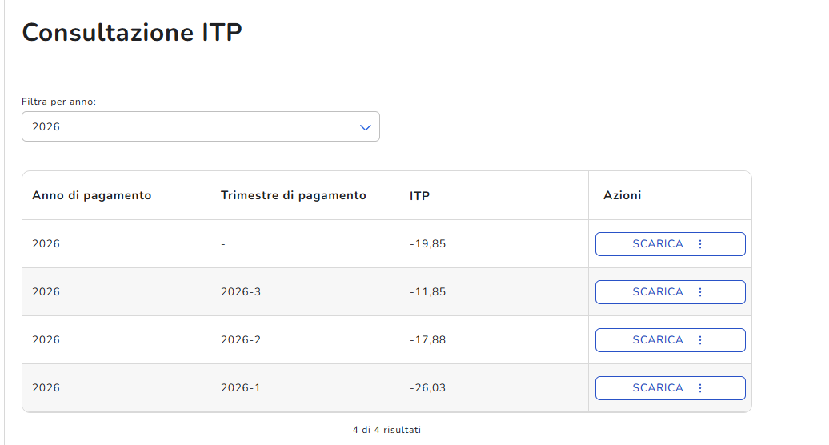
dati al 28/07/2026 | Fonte PCC MEF

